상품제안서
[상패] HB-9029 크리스탈 골프 트로피 | 상품코드: S18543

 |  |  |  |  |  |  | 02-713-8555 | www.synergygift.co.kr
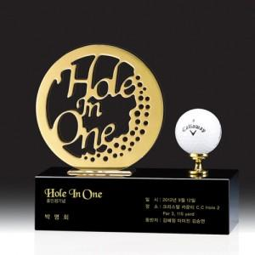

【상세/제작정보】

【인쇄/포장옵션】 | 기타 / 우단케이스

【공급단가】 | 수량 | 1~ | 10~ | 30~ | 50~ | 100~
*VAT별도 | 단가 | 405,000원 | 390,000원 | 375,000원 | 360,000원 | 351,000원

【상품 URL】 | https://www.synergygift.co.kr:443/src/goods_detail.php?gdno=13607

